シーン遷移
シーン遷移
タイトル画面

選択画面
オプション画面

ステージ選択
ポーズ画面

ゲーム画面



クリア画面
ゲームオーバー画面

タイトル画面
タイトル画面

 | ・PRESS ANY BUTTONの文字を点滅させる
 | ・背景に人物とかのせる
タイトル

PRESS ANY BUTTON

選択画面
カーソルを合わせた状態

①
②
ステージを選ぶ
テキスト
 | ①選択ボタン
 | ②カーソルを合わせているUIについての説明を表示する

オプション

ゲームを終わる

A 決定
B もどる

「ステージを選ぶ」選択時


①
ステージ1



ランキング
 | ①選択中のステージ情報を表示する
 | ステージの画像
 | クリアタイムのランキング
1位 00:00:00
 | ステージの説明

ステージの画像
2位 00:00:00
ステージ2
3位 00:00:00

ステージの説明
ステージ3
 | Aボタンで決定
 | Bボタンを押す1つ前の選択画面に戻る
A 決定
B もどる

オプション画面
オプション画面

①
②
 | ①選択ボタン
 | ②カーソルを合わせているUIについての説明を表示する
サウンド
テキスト
 | Aボタンで決定
 | Bボタンを押すとタイトルに戻る

明るさ
 | サウンド→BGM、SEの音量を調整する
 | 明るさ→ゲーム内の明るさを調整する
 | ボタン→ボタン配置を変更する

ボタン配置

A 決定
B もどる

サウンド選択時

サウンド
 |  | 左スティックで調整
 |  | Aボタンで決定したらひとつ前にもどる

BGM
90

明るさ
SE
100

ボタン

A 決定
B もどる

明るさ選択時

サウンド
 |  | 左スティックで調整
 |  | Aボタンで決定したらひとつ前にもどる

明るさ
90

明るさ

ボタン

A 決定
B もどる

ボタン選択時

サウンド
 |  | Aで決定、ひとつ前にもどる
 |  | Bでリセット、ひとつ前にもどる
移動
カメラ移動
 |  | 表示する文字 | ボタン配置変更可能か
 |  | 移動 | ×
 |  | カメラ移動 | ×
明るさ
 |  | 弱攻撃 | 〇
弱攻撃
 |  | 強攻撃 | 〇
 |  | 回避 | 〇
強攻撃
 |  | 掴み | 〇
 |  | ガード | ×
ボタン
 |  | 構え | ×
 |  | オプション | ×

A 決定
B もどる

ゲーム画面
ゲーム中

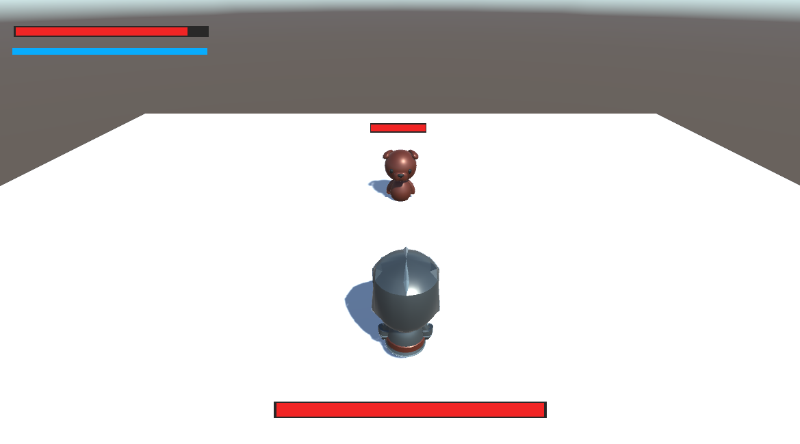

 |  |  | 「Fight!」の文字と現在の試合数「1/3」画面中心に数秒間表示
 | ⑤敵のHP |  | 「Fight!」の文字が消えると動けるようになる

Fight!

1/3

バトル中
③

④
⑤
 |  |  |  | ①プレイヤー
 |  |  |  | ②敵
 |  | ⑤敵のHP |  | ③プレイヤーのHP
 |  |  |  | ④プレイヤーのヒートゲージ
②
 |  |  |  | ⑤敵のHP

①
 |  |  |  | 敵から攻撃を受けるとHPが減る
 |  |  |  | 敵のHPが0になったら次の敵が出てくる
 |  |  |  | カメラはプレイヤーに追従する
 |  |  |  | カメラはプレイヤーの背後にあり、斜め上から見下ろす

⑤

武器を拾う

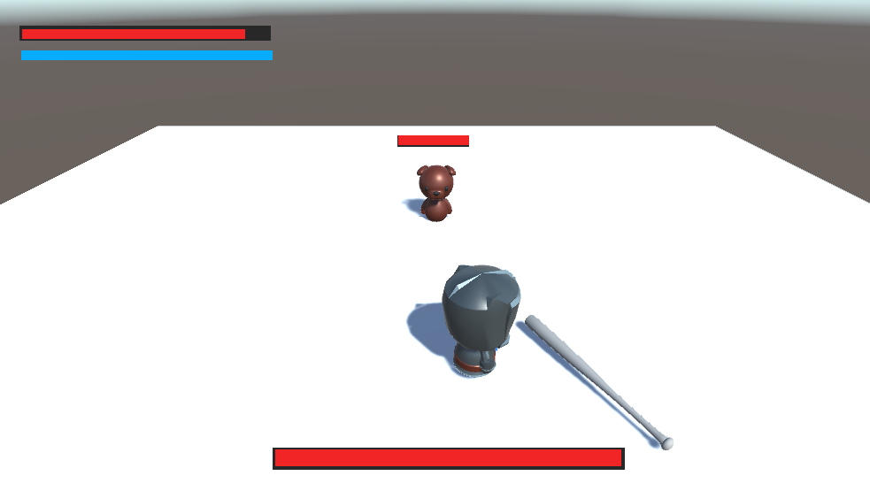

 |  |  |  | 武器やアイテムに近づくと拾うボタンが表示される

B

ポーズ画面
ポーズ画面

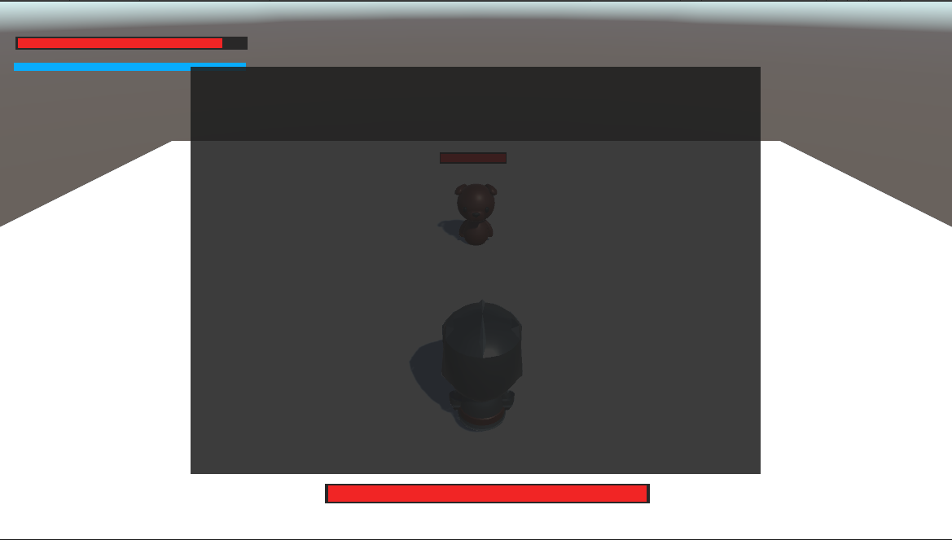
 | ゲームにもどる→オプション画面を閉じてゲームを再開する
 | オプション→オプション画面へ遷移
 | ステージ選択にもどる→ステージ選択画面へ遷移
 | Aボタンを押して決定
ゲームにもどる

オプション

ステージ選択にもどる

クリア画面
クリア時

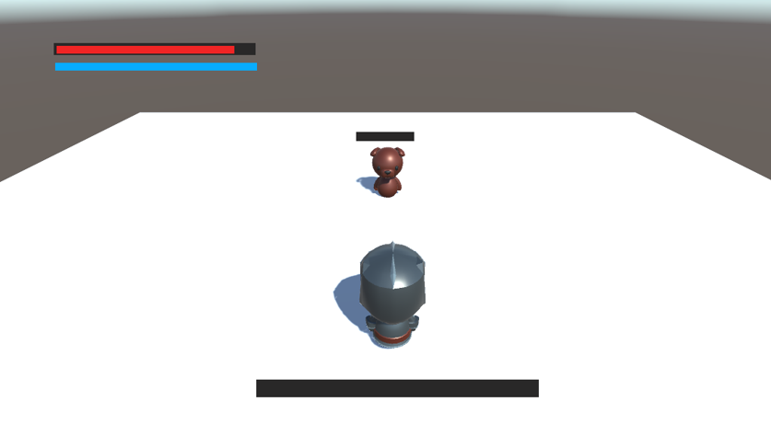
 | 敵をすべて倒したらプレイ画面の上に「Clear!」の文字を出す
 | 数秒後に自動で結果表示へ移行する

CLEAR!

結果表示

TOTALTIME 00:00:00

ランキング
 | 1回戦、2回戦、3回戦それぞれのタイムと、トータルのタイムを表示
 | 右側にランキングを5位まで表示する
 | Aボタンを押してステージ選択画面にもどる
1位 00:00:00
1回戦
00:00:00
2位 00:00:00

2回戦
3位 00:00:00
00:00:00
4位 00:00:00

3回戦
5位 00:00:00
00:00:00

A ステージ選択にもどる

ゲームオーバー画面
ゲームオーバー画面

GAMEOVER
 | 「GAMEOVER」の文字と選択UIを表示
 | もういちど→ステージの最初からやりなおす
 | ステージ選択→ステージ選択画面へ遷移する
 | タイトルにもどる→タイトル画面へ遷移する

もういちど

ステージ選択

タイトルにもどる

